Plat
PERHITUNGAN VOLUME PLAT

Pnjng lewatan atas | : | 15 | D |  | Over lap |  |  | : | 40 | mm
Pnjng lewatan bwh | : | 20 | D |  | Panjang tul. Datar kaki ayam |  |  | : | 300 | mm
Panjang kait | : | 12 | D |  | Selimut beton |  |  | : | 20 | mm
Tebal lantai kerja | : | 50 | mm

PLAT DENGAN TULANGAN MENERUS 2 ARAH

 |  |  |  |  | Tipe Plat |  |  | : | S2
 |  |  |  |  | Ukuran Modul Dominan |  | Sisi pendek (lx) | : | 3.00 | m | 2.85
 |  |  |  |  |  |  | Sisi panjang (ly) | : | 3.00 | m | 2.85
 |  |  |  |  |  |  | Tebal plat | : | 200 | mm

 |  |  |  |  | Tipe Tulangan | Diameter | Jarak | Jumlah | Overlap dan Kait | Panjang Tul. Total | Wire Mesh | Berat Tulangan per Diameter (kg) |  |  |  |  | Total
 |  |  |  |  |  | mm | mm | bh | m | m | m2 | 8 | 10 | 13 | 16 | 25 | kg
 |  |  |  |  | A | 10 | 150 | 21 | 0.13 | 3.13 |  | - | 40.46 | - | - | - | 40.46
 |  |  |  |  | B | 10 | 150 | 21 | 0.13 | 3.13 |  | - | 40.46 | - | - | - | 40.46
 |  |  |  |  | C | 10 | 150 | 21 | 0.13 | 3.13 |  | - | 40.46 | - | - | - | 40.46
 |  |  |  |  | D | 10 | 150 | 21 | 0.13 | 3.13 |  | - | 40.46 | - | - | - | 40.46

 |  |  |  |  | Kaki Ayam | 10 | 500 | 36 | 0.90 | 1.22 |  | - | 27.08 | - | - | - | 27.08

 |  |  |  |  | Berat Total Tulangan |  |  |  |  |  |  | - | 188.91 | - | - | - | 188.91
 |  |  |  |  | Volume Beton |  |  |  |  |  |  |  |  |  |  |  | 1.80
 |  |  |  |  | Rasio Tulangan per Diameter |  |  |  |  |  |  | - | 104.95 | - | - | - | 104.95

Keterangan Area yang Dihitung |  |  | Luas (m2) | Keliling (m) | Void |  | Luas Net (m2) | Vol. Beton (m3) | Vol. Bekisting |  | Wire Mesh | Vol. Besi per Diameter (kg) |  |  |  |  | Total Besi (kg)
 |  |  |  |  | Luas (m2) | Keliling (m) |  |  | Lantai Kerja (m3) | Kayu (m2) | m2 | 8 | 10 | 13 | 16 | 25

Lantai 1
Pool, FFL -1.60 |  |  | 24.57 | 22.05 |  |  | 24.57 | 4.91 | 1.23 | 4.41 |  | - | 515.69 | - | - | - | 515.69

 |  |  |  |  | Tipe Plat |  |  | : | S1
 |  |  |  |  | Ukuran Modul Dominan |  | Sisi pendek (lx) | : | 3.00 | m
 |  |  |  |  |  |  | Sisi panjang (ly) | : | 3.00 | m
 |  |  |  |  |  |  | Tebal plat | : | 150 | mm

 |  |  |  |  | Tipe Tulangan | Diameter | Jarak | Jumlah | Overlap dan Kait | Panjang Tul. Total | Wire Mesh | Berat Tulangan per Diameter (kg) |  |  |  |  | Total
 |  |  |  |  |  | mm | mm | bh | m | m | m2 | 8 | 10 | 13 | 16 | 25 | kg
 |  |  |  |  | A | 10 | 200 | 16 | 0.13 | 3.13 |  | - | 30.83 | - | - | - | 30.83
 |  |  |  |  | B | 10 | 200 | 16 | 0.13 | 3.13 |  | - | 30.83 | - | - | - | 30.83
 |  |  |  |  | C | 10 | 200 | 16 | 0.13 | 3.13 |  | - | 30.83 | - | - | - | 30.83
 |  |  |  |  | D | 10 | 200 | 16 | 0.13 | 3.13 |  | - | 30.83 | - | - | - | 30.83

 |  |  |  |  | Kaki Ayam | 10 | 500 | 36 | 0.90 | 1.12 |  | - | 24.86 | - | - | - | 24.86

 |  |  |  |  | Berat Total Tulangan |  |  |  |  |  |  | - | 148.16 | - | - | - | 148.16
 |  |  |  |  | Volume Beton |  |  |  |  |  |  |  |  |  |  |  | 1.35
 |  |  |  |  | Rasio Tulangan per Diameter |  |  |  |  |  |  | - | 109.75 | - | - | - | 109.75

Keterangan Area yang Dihitung |  |  | Luas (m2) | Keliling (m) | Void |  | Luas Net (m2) | Vol. Beton (m3) | Vol. Bekisting |  | Wire Mesh | Vol. Besi per Diameter (kg) |  |  |  |  | Total Besi (kg)
 |  |  |  |  | Luas (m2) | Keliling (m) |  |  | Lantai Kerja (m3) | Kayu (m2) | m2 | 8 | 10 | 13 | 16 | 25

Lantai 1
Area Service, FFL ±0.00 |  |  | 35.44 | 26.70 |  |  | 35.44 | 5.32 | 1.77 | 4.01 |  | - | 583.44 | - | - | - | 583.44
Ramp, FFL ±0.00 |  |  | 11.71 | 21.38 |  |  | 11.71 | 1.76 | 0.59 | 3.21 |  | - | 192.71 | - | - | - | 192.71
Garage, FFL -0.75 |  |  | 33.45 | 28.45 |  |  | 33.45 | 5.02 | 1.67 | 4.27 |  | - | 550.59 | - | - | - | 550.59
Carport, FFL -1.00 |  |  | 42.66 | 27.76 |  |  | 42.66 | 6.40 | 2.13 | 4.16 |  | - | 702.28 | - | - | - | 702.28
Living Room, FFL ±0.00 |  |  | 131.86 | 54.15 | 3.24 | 7.20 | 128.62 | 19.29 | 6.43 | 9.20 |  | - | 2,117.41 | - | - | - | 2,117.41
PWD Room, FFL -0.47 |  |  | 4.56 | 8.65 |  |  | 4.56 | 0.68 | 0.23 | 1.30 |  | - | 75.07 | - | - | - | 75.07
Terrace, FFL -0.10 |  |  | 37.55 | 52.36 |  |  | 37.55 | 5.63 | 1.88 | 7.85 |  | - | 618.07 | - | - | - | 618.07
Garden Terrace, FFL -0.05 |  |  | 3.01 | 7.75 |  |  | 3.01 | 0.45 | 0.15 | 1.16 |  | - | 49.55 | - | - | - | 49.55
Terrace, FFL -0.05 |  |  | 16.27 | 16.30 |  |  | 16.27 | 2.44 | 0.81 | 2.45 |  | - | 267.92 | - | - | - | 267.92

Lantai 2
Bathroom 3, FFL +4.48 |  |  | 7.92 | 11.30 |  |  | 7.92 | 1.19 |  | 9.61 |  | - | 130.30 | - | - | - | 130.30
Bedroom 3, FFL +4.50 |  |  | 29.99 | 24.15 |  |  | 29.99 | 4.50 |  | 33.61 |  | - | 493.65 | - | - | - | 493.65
Balkon Bedroom 3, FFL +4.45 |  |  | 3.65 | 9.29 |  |  | 3.65 | 0.55 |  | 5.04 |  | - | 60.00 | - | - | - | 60.00
Bathroom Maid, FFL +4.48 |  |  | 4.12 | 8.30 |  |  | 4.12 | 0.62 |  | 5.37 |  | - | 67.87 | - | - | - | 67.87
Main Building, FFL +4.50 |  |  | 146.92 | 67.88 | 45.57 | 63.67 | 101.34 | 15.20 |  | 121.08 |  | - | 1,668.31 | - | - | - | 1,668.31
Kanopi Terrace Garden, FFL +4.45 |  |  | 5.96 | 9.80 |  |  | 5.96 | 0.89 |  | 7.43 |  | - | 98.17 | - | - | - | 98.17
Bathroom 2, FFL +4.48 |  |  | 5.50 | 9.46 |  |  | 5.50 | 0.83 |  | 6.92 |  | - | 90.58 | - | - | - | 90.58
Bathroom 1, FFL +4.48 |  |  | 8.92 | 12.60 |  |  | 8.92 | 1.34 |  | 10.81 |  | - | 146.88 | - | - | - | 146.88
Balkon Bedroom 2, FFL +4.45 |  |  | 3.01 | 7.75 |  |  | 3.01 | 0.45 |  | 4.17 |  | - | 49.55 | - | - | - | 49.55
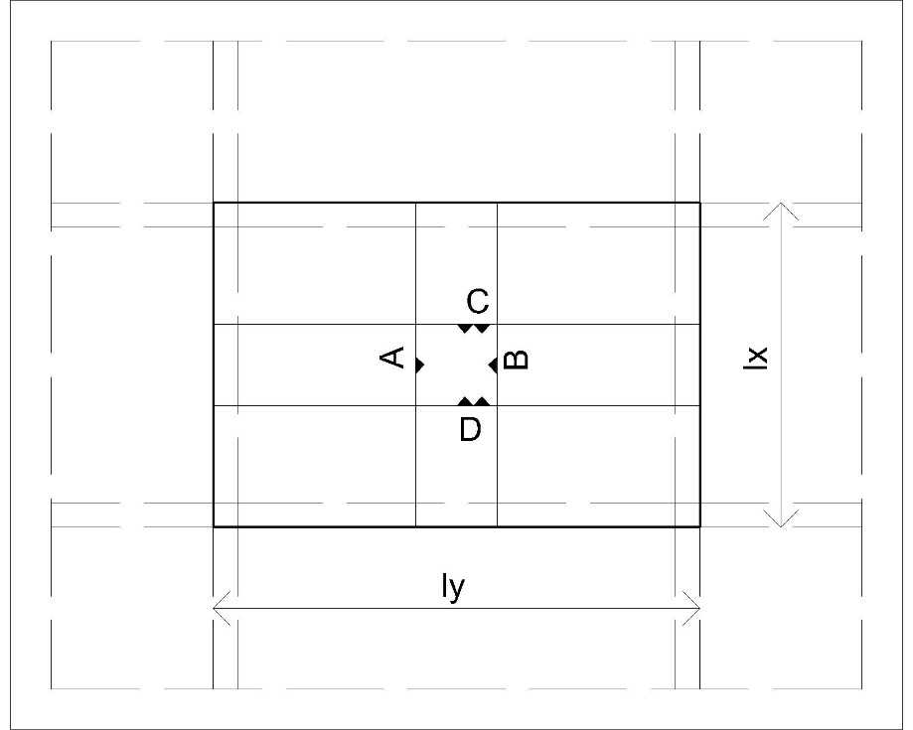
Balkon Bedroom 1, FFL +4.45 |  |  | 3.01 | 7.75 |  |  | 3.01 | 0.45 |  | 4.17 |  | - | 49.55 | - | - | - | 49.55
Kanopi Bawah Balkon Bedroom 2, FFL +4.45 |  |  | 1.89 | 8.55 |  |  | 1.89 | 0.28 |  | 3.17 |  | - | 31.07 | - | - | - | 31.07
Kanopi Carport, FFL +4.45 |  |  | 38.01 | 24.67 | 12.03 | 13.96 | 25.98 | 3.90 |  | 31.78 |  | - | 427.72 | - | - | - | 427.72
Kanopi Depan, FFL +4.45 |  |  | 12.37 | 15.00 |  |  | 12.37 | 1.86 |  | 14.62 |  | - | 203.68 | - | - | - | 203.68

Lantai 3
Deck Belakang, FFL +8.87 |  |  | 30.01 | 31.35 |  |  | 30.01 | 4.50 |  | 34.71 |  | - | 493.94 | - | - | - | 493.94
Main Building, FFL +9.00 |  |  | 200.46 | 66.65 | 28.45 | 47.93 | 172.01 | 25.80 |  | 189.20 |  | - | 2,831.67 | - | - | - | 2,831.67
Balkon Depan, FFL +8.90 |  |  | 10.89 | 13.40 |  |  | 10.89 | 1.63 |  | 12.90 |  | - | 179.30 | - | - | - | 179.30

Lantai Dak Atap
Deck Atap, FFL +12.50 |  |  | 12.77 | 14.38 |  |  | 12.77 | 1.91 |  | 14.92 |  | - | 210.14 | - | - | - | 210.14
Deck Atap, FFL +13.70 |  |  | 27.83 | 21.28 |  |  | 27.83 | 4.17 |  | 31.02 |  | - | 458.07 | - | - | - | 458.07

VOLUME TOTAL |  |  |  |  |  |  |  | 121.98 | 16.89 | 582.55 | - | - | 13,363.20 | - | - | - | 13,363.20
 |  |  |  |  |  |  |  |  |  |  |  |  |  |  |  | rasio | 109.55

